상품제안서
[제트스트림]150펜(백색/0.7mm) | 상품코드: S03466

 |  |  |  |  |  |  | 02-713-8555 | www.synergygift.co.kr
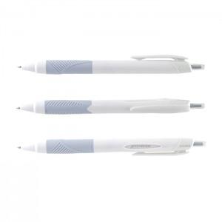

【상세/제작정보】 | <p>※ 최소수량 600개 미만 주문시 인쇄비 10,000원(VAT별도) 추가 발생 됩니다.​​</p>

【인쇄/포장옵션】 | 실크 / OPP(비닐)

【공급단가】 | 수량 | 300~ | 500~ | 1,000~ | 3,000~ | 5,000~
*VAT별도 | 단가 | 1,360원 | 1,340원 | 1,310원 | 1,260원 | 1,200원

【상품 URL】 | https://www.synergygift.co.kr:443/src/goods_detail.php?gdno=12182

